준비페이지
기차 시스템

 | 개요

 |  | 재료 운반이 가능하며 달리고 멈추고 호출이 되는 기차 시스템

 | 에셋

 |  | https://assetstore.unity.com/packages/3d/props/children-s-wooden-toys-free-train-pack-179951

 | 상세

 |  | 이동

 |  |  | 개요

 |  |  |  | NPC 위에 말풍선이 뜬 목록 중 하나를 클릭하면 해당 역으로 이동한다.

 |  |  |  | 예시 이미지
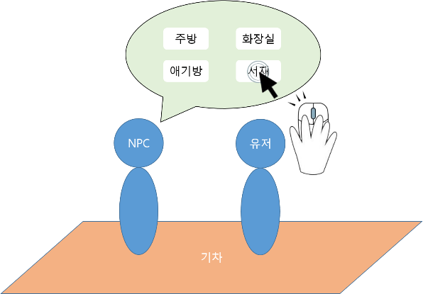

 |  |  | 방식

 |  |  |  | 1. 기차 위에 있는 NPC 한테 다가간다.
 |  |  |  | 2. NPC 위 말풍선 리스트 목록에서 원하는 역을 선택한다.
 |  |  |  | 3. 클릭하면 해당 역으로 이동한다.

 |  |  | 규칙

 |  |  |  | 1. NPC 위 말풍선 리스트에 해당 구역에 역이 존재하지 않으면 뜨면 안된다.
 |  |  |  | 2. 기차가 이동 도중 NPC의 말풍선이 뜨지 않아야 한다.
 |  |  |  | 3. 유저가 있는 역은 NPC 위 말풍선 리스트에 뜨지 않아야 한다.

 |  | 호출

 |  |  | 개요

 |  |  |  | 유저가 역에 가서 호출 버튼을 누를 시 해당 맵에 존재하는 역에 멈춘다.

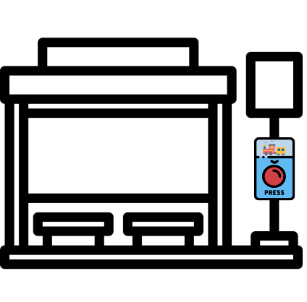
 |  |  |  | 예시 이미지

 |  |  |  |  |  |  | 호출 버튼은 역마다 지정되어있는 호출 버튼과 상호작용을 하면 된다. (호출 버튼은 키를 입력 시 상호작용이 가능하다.)

 |  |  | 방식

 |  |  |  | 1. 역에 가서 호출 버튼을 누른다.
 |  |  |  | 2. 해당 맵에 역에 기차가 온다.
 |  |  |  | 3. 역에 기차가 멈춘다.

 |  |  | 규칙

 |  |  |  | 1. 호출 버튼을 누른 후 해당 역에 도착했다는 메시지를 받기전까지 비활성화 된 후 받으면 다시 활성화 된다.(여러 번 누르는 것을 방지하기 위함)
 |  |  |  | 2. 여러명에서 호출을 눌렀을 경우 먼저 입력된 플레이어의 작동만 인정되고 나머지는 인정되지 않고 무시한다.

 |  | 멈춤

 |  |  | 개요

 |  |  |  | 목적지 지정 후 열차는 목적지에 도착 시 멈춘다.
 |  |  |  | 유저가 호출 버튼을 누를 시 해당 맵에 존재하는 역에 멈춘다.

 |  |  | 방식

 |  |  |  | 1. 지정한 역에 멈춘다. (만약 호출이라면 해당 맵에 존재하는 역에 멈춘다.)

 |  |  | 규칙

 |  |  |  | 1. 이동을 지정한 역에 멈춰야 한다.
 |  |  |  | 2. 호출이라면 해당 맵에 존재하는 역에 멈춰야 한다.

 |  | 재료 운반

 |  |  | 개요

 |  |  |  | 기차에 재료를 적재할 수 있는 공간이 존재하고 그 공간은 아이템을 넣고 빼기가 가능하다.
 |  |  |  | 만약 도르래 자동화 NPC가 해금이 되면 기차에 적재되어있는 아이템이 자동으로 도르래로 들어간다.
 |  |  |  |  | * 도르래 관련 세부 내용은 도르래 세부 기획서 참고 바람

 |  |  |  | 예시 이미지

 |  |  | 방식

 |  |  |  |  | 수동

 |  |  |  |  |  | 1. 기차 적재하는 곳에 물건을 둔다.
 |  |  |  |  |  | 2. 기차 적재하는 곳에 물건이 들어간다.
 |  |  |  |  |  | 3. 기차 적재하는 곳에 유저가 가서 물건을 뺀다.

 |  |  |  |  | 자동

 |  |  |  |  |  | 1. 기차 적재하는 곳에 물건을 둔다.
 |  |  |  |  |  | 2. 기차 적재하는 곳에 물건이 들어간다.
 |  |  |  |  |  | 3. 기차 적재하는 곳에 있는 물건이 도르래 자동 NPC가 빼서 도르래로 옮긴다.

 |  |  | 규칙

 |  |  |  |  | 1. 기차에 물건이 적재되는 공간에 크기는 정확한 수치는 정해지지 않았지만 99개로 지정한다. * 추후 바뀔 수 있음
 |  |  |  |  | 2. 기차가 움직이는 도중에는 물건을 꺼낼 수 없다.
 |  |  |  |  | 3. 기차에 적재하는 곳에 적재하기 위해서는 아이템을 적재가능한 공간에 부딪히면 적재가능한 공간에 들어간다.
 |  |  |  |  | 4. 기차에서 아이템을 꺼낼 때는 적재 공간에 상호작용을 하면 원하는 아이템을 한 개 씩 꺼낼 수 있다. |  |  | * 추후 바뀔 수 있음

